Текстуры, эффекты
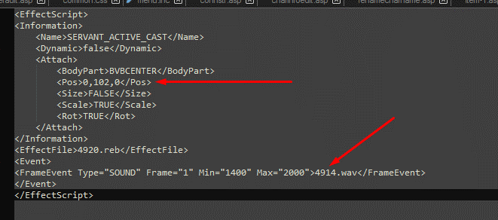
Как добавить новый предмет, картинку и эффект к нему

Необходим парсер (от Google, XENOTOP)
Плагин DDS для Photoshop: https://pixelbox.ru/plagin-dds-nvidia-texture-tools-dlya-photoshop
Paint.NET: https://www.getpaint.net/
3D Object Conventer: http://3doc.i3dconverter.com/index.html
HexNeoEditor
Любой текстовый редактор

Для того, что бы добавить новую картинку текстуру на новый предмет, откройте в парсере таблицу DT_ItemResource
Откройте папку с клиентом и распакуйте все содержимое из архивовов в папках character, effect, gui.
Пароль на папки : 4a3408a275b0343719ae2ab7250a8cab0c03b2178a58f2de
Содержимое из папки effect распаковывать не обязательно, только если хотите поменять настройки в txt .txt)
Не все файлы смогут распаковаться из папки effect!
В папке gui лежат картинки предметов. В effect - эффекты. В character две папки, model и texture. В model - конфиг файлы к текстурам, в texture - текстуры.
Начнем с добавления новой картинки к предмету, для этого нужно октрыть .dds файл в котором есть свобоные ячейки, например такие как item777 или item555. Для удобвства редактирования я открываю его в фотошоп, потом пересохраняю в Paint.NET
В Фотошоп в любую свободную ячейку добавьте вашу новую картинку:
Далее сохраните этот .dds с тем же именем.
Фотошоп сохраняет .DDS файлы в неправильном для R2 Online типе, так что необходимо будет открыть только что сохранынный файл в Paint.NET
Тут же мы можем узнать координаты.
Нажав на Ctrl + колесико мыши, зумим до нашего предмета. И по левому вехнему углу (по черному квадрату), смотрим наши координаты. Это X912 Y478
Запоминаем координаты, нажимаем на Ctrl+S , сохраняем и выходим.
Закидываем новую .dds в gui. Возвращаемся к DT_ItemResource в парсере. Создаем новую строку.
RID - Прибавьте + 1 от предыдущей строки
ROwnerID - ID Предмета из DT_Item
RType - 2 для картинок, 0 для текстур
RFileName - ваше имя .dds файла, куда вы добавили картинку. Для текстур 0
RPosX - Координата Х (912 в моем случае). Для текстур имя файла
RPosY - Координата Y (478 в моем случае). для текстур имя файла ( дойдем позже )
Пример: (Верхняя строка - картинка. Нижняя строка - текстура модели)
ПРИМЕЧАНИЕ! Если вы добавили 1 айтем, то к каждой заточке (+1, +2..+18) нужно добавлять строку с картинкой и текстурой!
Если хотите добавить только картинку, можете сохранить. Уже будет работать.
Часть 2. Как добавить текстуру к модели
Для того что бы добавить новую текстуру к новой модели , нужно найти "Донора" из оригинальных файлов. Я буду делать на примере сабли. Находим ID +0 Сабли, это 261. Ищем ее в DT_ItemResource. (Нахоходим ту, где все по 0 в RType и RFileName)
Видим цифры 3 и 1. Они говорят нам об имени файла. Для разного типа предметов, разная буква в начале:
с = Птицы
d12 , d 13 = сундук
dropitem = вещи, которые падают на землю
item, i = оружие
m = Монстры, NPC, Морфы
о = Камень
р = Доспехи, внешность персонажа
t = Ездовые драконы
Так как я добавляю оружие я ищу item для model или i для texture. ( Если в позиции X и Y не 2х значное число, добавляем 0 справа)
Открываем папку model и ищем.
В моем случае:
Копируем эти 2 файла в отдельную папку и открываем .rmb файл через HeXNeo Editor для того, что-бы узнать имя текстур файла .dds
На самом верху увидете названия .dds файла
Открываем папку texture и ищем этот файл по
названию.
Так же копируем эти файлы в отдельную папку. Отредактируйте .dds как вы хотите. Далее вам необходимо будет дать новое имя файлам. Я выбрал 77.
Так же открываем .rmb файл и в нем меняем цифры:
Верхние: Имя .dds текстуры
Нижнее: Имя .txt файла
Открываем парсер и добавляем новую строку, где (Х и Y без 0)
В моем случае:
Сохраняйте и закидывайте все обратно в архивы.
Часть 3. Как добавить эффект к текстуре модели
Что бы добавить новый эффект к новому или существуюзему айтему, нужно открыть .txt файл от той модели к которой хотите добавить эффект из архива character --> model
Открываем его в текстовом редакторе.
И между <Information></Information> , пишем:
Можно добавлять целую кучу эффектов к предмету.
Эфффекты лежат в архиве папки effect
Не все файлы можно разорхивировать. Пароль: 4a3408a275b0343719ae2ab7250a8cab0c03b2178a58f2de
Что бы понятьь что за эффект лежит под каждым номером, ищем его .reb и открываем в HexNeo Editor
Непосредственно в файлах .txt настройка самого эффекта. Таких как координаты, звук и тд.

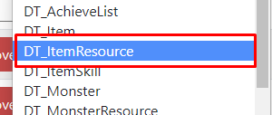

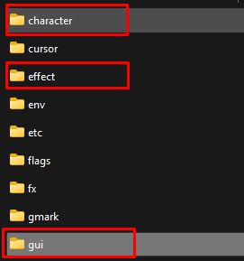

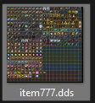

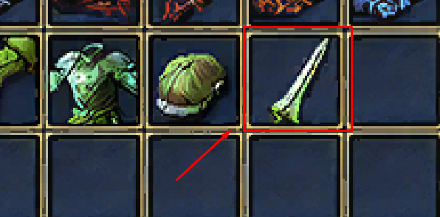

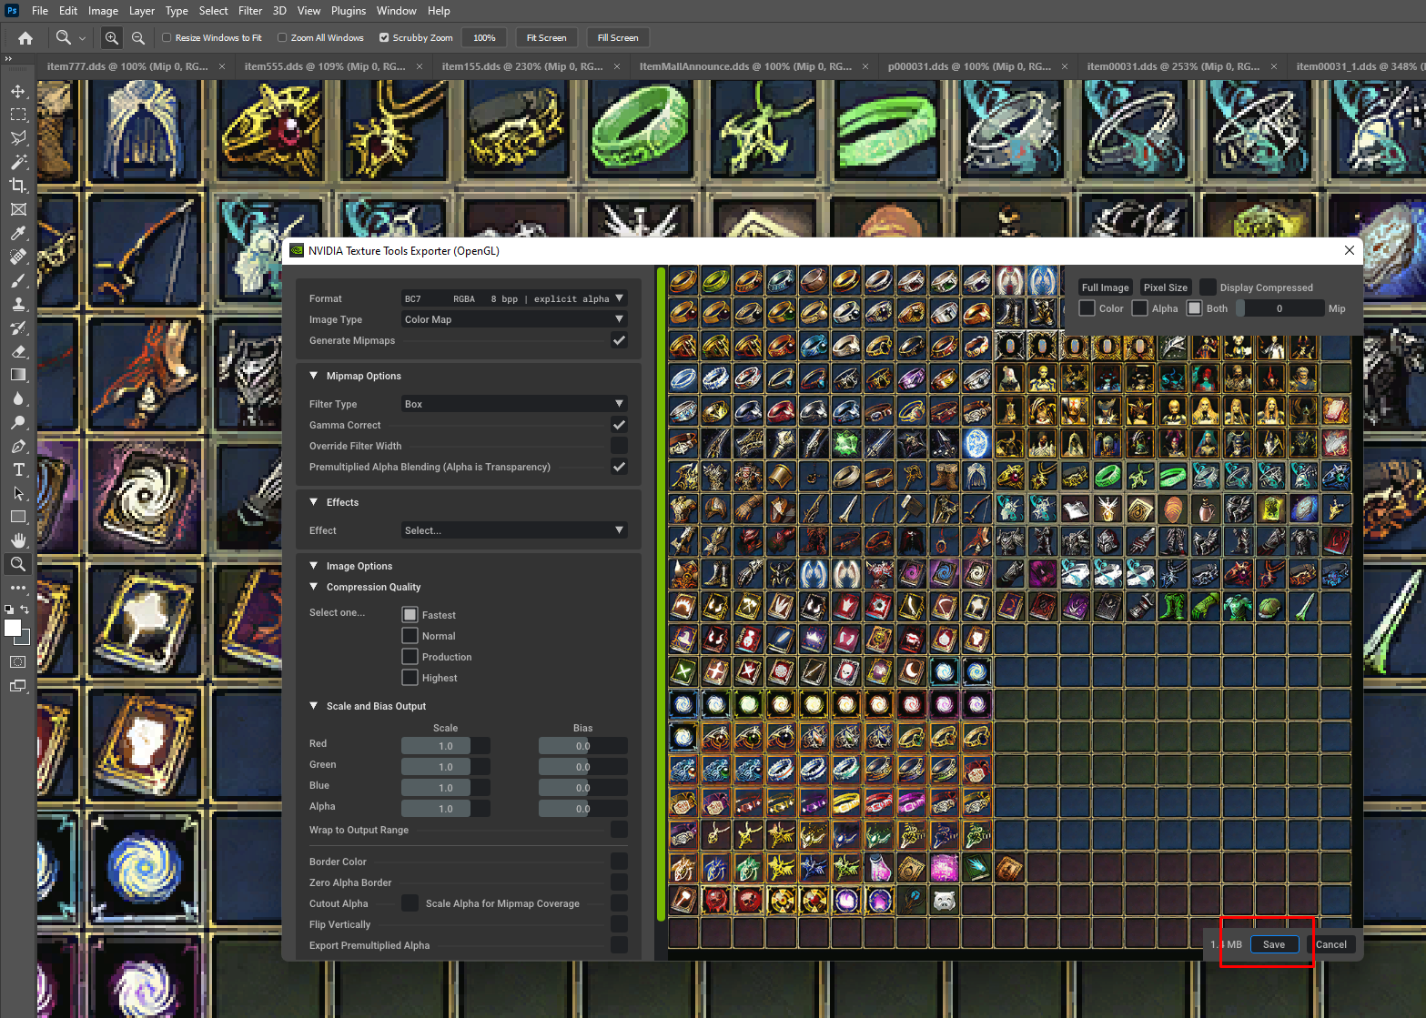

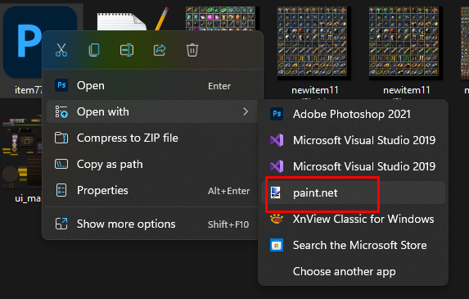

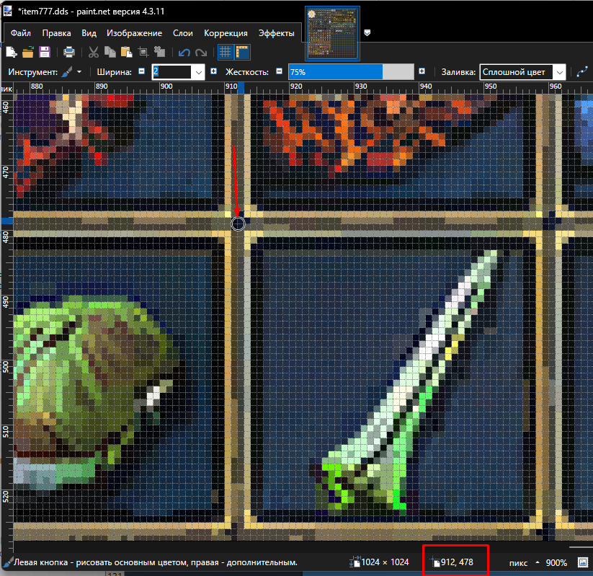

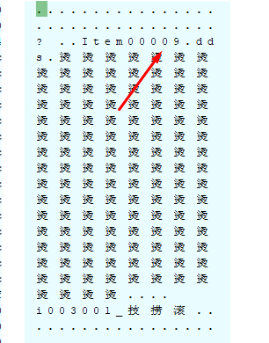

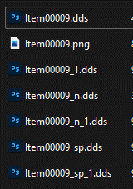

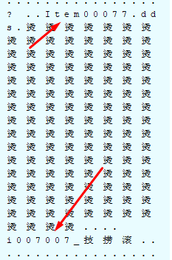

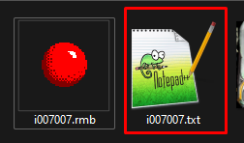

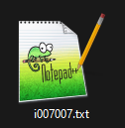

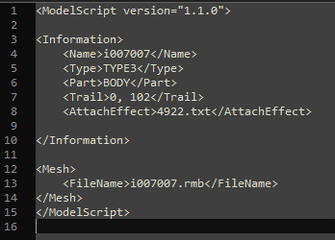

<AttachEffect>Номер Эффекта.txt</AttachEffect>

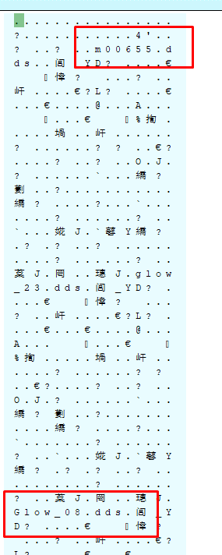
Верхнее
Нижнее : \effect\texture

